Capa
 | 
Inventário de Emissões de Gases de Efeito Estufa da Administração Pública Estadual – Ano-base 2025 Este checklist tem como objetivo orientar a coleta das informações necessárias para a elaboração do Inventário de Emissões de Gases de Efeito Estufa (GEE) da Administração Pública Estadual, referente ao ano-base de 2025, conforme o Decreto Estadual nº 6.412-R/2026. As orientações específicas para o preenchimento de cada tema encontram-se nas respectivas abas deste arquivo. As informações para preenchimento poderão ser obtidas a partir de registros administrativos, contratos, sistemas corporativos ou documentos oficiais do órgão. Os documentos utilizados para o preenchimento (como faturas, relatórios, notas fiscais e demais comprovantes) deverão ser mantidos disponíveis e encaminhados à equipe do inventário, para fins de conferência e rastreabilidade das informações. Importante: Caso o órgão já tenha elaborado seu Inventário de Emissões de Gases de Efeito Estufa referente ao ano-base de 2025, não será necessário preencher as planilhas deste checklist. Nessa situação, solicita-se apenas que essa condição seja comunicada à equipe do Inventário, para fins de controle e consolidação das informações. Em caso de dúvidas, entre em contato com a equipe do Inventário de Emissões pelo e-mail inventariogovgee@seama.es.gov.br ou pelo telefone (27) 99818-5923.

Selecione abaixo o item correspondente a cada categoria para acessar as orientações e realizar o preenchimento das informações solicitadas:
Emissões Fugitivas
Frota Interna
Equipamentos Estacionários
Escopo 1

Energia Elétrica
Escopo 2

Geração de Resíduos
Efluentes Líquidos
Casa-Trabalho-Casa
Viagens a Negócio - Avião
Viagens a Negócio - Terrestres
Escopo 3

Fugitivas
Voltar

 | Escopo 1 - Fugitivas
 | Para o preenchimento desta aba, deverão ser informadas as recargas de gases realizadas durante o ano-base de 2025 em equipamentos de ar-condicionado e em extintores, quando aplicável. O preenchimento deverá ser realizado equipamento por equipamento, registrando cada unidade individualmente no campo "Identificação do equipamento (ou localização)", utilizando preferencialmente o número de patrimônio, código do equipamento ou outra identificação que permita seu reconhecimento. Caso essa informação não esteja disponível, poderá ser informada a localização do equipamento (ex.: Recepção, Sala de Reuniões ou Auditório). As informações podem ser obtidas junto aos contratos das empresas de manutenção de ar condicionado e extintores. Cópias digitais dos documentos utilizados deverão ser disponibilizadas à equipe do inventário para fins de conferência e rastreabilidade das informações. No campo "Tipo de Equipamento", selecionar a opção correspondente. No campo "Gás ou composto", informar o gás utilizado na recarga conforme indicado na documentação técnica ou na etiqueta do equipamento. No campo "Recarga anual (kg)", informar a quantidade total de gás adicionada ao equipamento durante o ano-base de 2025, em quilogramas (kg), conforme registrado nos documentos de manutenção. Caso as informações não estejam disponíveis, recomenda-se consultar a empresa responsável pela manutenção do equipamento.

 | Órgão | Tipo de equipamento | Identificação do equipamento (ou localização) - FACULTATIVO | Gás ou composto | Recarga anual (kg)
Ex. | IDAF | Ar-condicionado | AC-3 | HFC-32 | 2.00
 | PCES | Extintor de incêndio | ACP-002 | CO² | 6.00

Energia Elétrica
Voltar

 | Escopo 2 - Aquisição de energia elétrica
 | Para o preenchimento desta aba, deverão ser utilizadas as faturas de energia elétrica referentes ao ano-base de 2025. Recomenda-se utilizar a fatura do mês de dezembro de 2025 como documento de referência, pois ela normalmente permite identificar a unidade consumidora e acessar o histórico de consumo dos meses anteriores. Os dados deverão ser informados mês a mês, conforme solicitado na planilha, utilizando o consumo de energia elétrica (kWh) registrado em cada fatura. As cópias digitais das contas utilizadas deverão ser disponibilizadas à equipe do inventário para fins de conferência e rastreabilidade das informações. Caso o órgão possua mais de uma unidade consumidora, as informações deverão ser preenchidas separadamente para cada unidade, identificando-a no campo "Identificação da Unidade Consumidora" (por exemplo: Sede Administrativa, Anexo I, Almoxarifado, Escola X, Unidade Regional Norte), registrando o consumo correspondente de cada mês do ano. As informações podem ser obtidas junto à área administrativa, financeira ou responsável pela gestão dos contratos de energia elétrica. Quando a fatura de energia for compartilhada com outro órgão ou instituição, informar essa condição à equipe do inventário, indicando, sempre que possível, o número aproximado de servidores ou a forma de rateio utilizada. Caso o órgão possua geração própria de energia (por exemplo, sistema fotovoltaico), essa informação deverá ser encaminhada separadamente à equipe do inventário, juntamente com os dados disponíveis sobre a geração de energia.

 | Órgão | Identificação da Unidade Consumidora | Período | Compra mensal de eletricidade (kWh)
Ex. | IDAF | Sede - Edifício Trade Center | Jan-25 | 10,270
Ex. | IDAF | Sede - Edifício Trade Center | Feb-25 | 10,100
Ex. | IDAF | Sede - Edifício Trade Center | Mar-25 | 9,810
Ex. | IDAF | Sede - Edifício Trade Center | Apr-25 | 9,530
Ex. | IDAF | Sede - Edifício Trade Center | May-25 | 9,270
Ex. | IDAF | Sede - Edifício Trade Center | Jun-25 | 9,010
Ex. | IDAF | Sede - Edifício Trade Center | Jul-25 | 8,920
Ex. | IDAF | Sede - Edifício Trade Center | Aug-25 | 8,980
Ex. | IDAF | Sede - Edifício Trade Center | Sep-25 | 9,240
Ex. | IDAF | Sede - Edifício Trade Center | Oct-25 | 9,560
Ex. | IDAF | Sede - Edifício Trade Center | Nov-25 | 9,820
Ex. | IDAF | Sede - Edifício Trade Center | Dec-25 | 10,350
 | IDAF | Unidade X | Jan-25
 |  | Unidade X | Feb-25
 |  | Unidade X | Mar-25
 |  | Unidade X | Apr-25
 |  | Unidade X | May-25
 |  | Unidade X | Jun-25
 |  | Unidade X | Jul-25
 |  | Unidade X | Aug-25
 |  | Unidade X | Sep-25
 |  | Unidade X | Oct-25
 |  | Unidade X | Nov-25
 |  | Unidade X | Dec-25
 |  | Unidade Y | Jan-25
 |  | Unidade Y | Feb-25
 |  | Unidade Y | Mar-25
 |  | Unidade Y | Apr-25
 |  | Unidade Y | May-25
 |  | Unidade Y | Jun-25
 |  | Unidade Y | Jul-25
 |  | Unidade Y | Aug-25
 |  | Unidade Y | Sep-25
 |  | Unidade Y | Oct-25
 |  | Unidade Y | Nov-25
 |  | Unidade Y | Dec-25
 |  | ... | ... | ... | (adicionar mais linhas se necessário)

Resíduos
Voltar

 | Escopo 3 - Geração de resíduos sólidos
 | O preenchimento desta aba está dividido em duas planilhas. A primeira, de caráter obrigatório, deverá ser preenchida com o quantitativo de pessoas que atuaram no órgão durante o ano-base de 2025, por categoria de vínculo, permitindo à equipe do inventário realizar a estimativa da geração de resíduos e de outras categorias. Caso o órgão possua controle das quantidades efetivamente coletadas, essas informações poderão ser informadas diretamente na Tabela 2, que será utilizada prioritariamente pela equipe do inventário por representarem dados efetivamente mensurados.

 | Tabela 1. Estimativa indireta da geração de resíduos (OBRIGATÓRIA)
 | As categorias de vínculo já estarão pré-preenchidas abaixo e não deverão ser alteradas, à exceção para adição de novas categorias, quando pertinente. Para cada categoria, informar o número de pessoas que atuaram no órgão durante o ano-base de 2025 e a quantidade de meses trabalhados (somatório dos meses trabalhados pelas pessoas da categoria/número de pessoas da categoria). As informações necessárias podem ser obtidas junto às áreas de gestão de pessoas ou responsáveis pelos registros funcionais.

 | Órgão | Categoria de vínculo (pré-preenchido) | Número de pessoas que atuaram no órgão em 2025 | Quantidade de meses trabalhados no ano (média por categoria)
Ex. | IDAF | Servidor efetivo (concursado) | 60 | 11
Ex. | IDAF | Cargo comissionado | 10 | 8
Ex. | IDAF | Designação Temporária (DT) | 5 | 6
Ex. | IDAF | Terceirizado | 4 | 9
Ex. | IDAF | Bolsista | 0 | 0
Ex. | IDAF | Estagiário | 1 | 11
Ex. | IDAF | Outro (especificar) | 0 | 0
 |  | Servidor efetivo (concursado)
 |  | Cargo comissionado
 |  | Designação Temporária (DT)
 |  | Terceirizado
 |  | Bolsista
 |  | Estagiário
 |  | Outro (especificar)

 | Tabela 2. Quantidades efetivamente coletadas (FACULTATIVA)
 | Quando o órgão possuir controle da geração de resíduos, informar as quantidades anuais coletadas de resíduos não recicláveis (enviados para aterro) e recicláveis (se enviados efetivamente para reciclagem) e, se disponível, a composição do resíduo, para cada unidade, edifício ou outra identificação utilizada pelo órgão. As informações podem ser obtidas junto aos contratos de coleta, empresas prestadoras de serviço, relatórios de gerenciamento de resíduos, manifestos de transporte, notas fiscais ou demais controles administrativos existentes. Cópias digitais dos documentos utilizados deverão ser disponibilizadas à equipe do inventário para fins de conferência e rastreabilidade das informações.

 | Órgão | Unidade, edifício ou outra identificação | Categoria do resíduo | Composição do resíduo | Quantidade Coletada no Ano (Kg/ano)
Ex. | IDAF | Sede - Edifício Trade Center | Não reciclável | A - Papéis/papelão | 3675
Ex. | IDAF | Sede - Edifício Trade Center | Não reciclável | B - Resíduos têxteis | 131
Ex. | IDAF | Sede - Edifício Trade Center | Não reciclável | C - Resíduos alimentares | 4200
Ex. | IDAF | Sede - Edifício Trade Center | Não reciclável | D - Madeira | 66
Ex. | IDAF | Sede - Edifício Trade Center | Não reciclável | E - Resíduos de jardim e parque | 525
Ex. | IDAF | Sede - Edifício Trade Center | Não reciclável | F - Fraldas | 66
Ex. | IDAF | Sede - Edifício Trade Center | Não reciclável | G - Borracha e couro | 66
Ex. | IDAF | Sede - Edifício Trade Center | Não reciclável | H - Lodo de esgoto doméstico | 0
Ex. | IDAF | Sede - Edifício Trade Center | Não reciclável | I - Lodo industrial | 0
Ex. | IDAF | Sede - Edifício Trade Center | Não reciclável | Outros materiais inertes | 4396

Efluentes Líquidos
Voltar

 | Escopo 3 - Tratamento de efluentes
 | Para o preenchimento desta aba, deverão ser utilizadas as faturas de abastecimento de água referentes ao ano-base de 2025 ou outros controles internos equivalentes. Recomenda-se utilizar a fatura do mês de dezembro de 2025 como documento de referência, uma vez que ela normalmente permite identificar a unidade consumidora e consolidar as informações necessárias para o preenchimento da planilha. Os consumos deverão ser informados mês a mês, observando a unidade de medida indicada (m³). Cópias digitais das faturas ou dos documentos utilizados deverão ser disponibilizadas à equipe do inventário para fins de conferência e rastreabilidade das informações. Caso o órgão possua mais de uma unidade consumidora, registrar cada uma delas separadamente no campo "Identificação da unidade consumidora", preenchendo os respectivos consumos mensais. Para incluir uma nova unidade consumidora, duplicar o agrupamento correspondente aos 12 meses da planilha. As informações podem ser obtidas junto às áreas administrativas, financeiras ou responsáveis pela gestão dos contratos de abastecimento de água. Quando a conta de água for compartilhada com outro órgão ou instituição, levantar, sempre que possível, o número de pessoas que atuaram em cada estabelecimento, para subsidiar a estimativa do consumo correspondente a cada órgão, e informar essa condição à equipe do inventário.

 | Órgão | Identificação da unidade consumidora | Período | Quantidade de água consumida (m³)
Ex. | IDAF | Sede - Edifício Trade Center | Jan-25 | 458
Ex. | IDAF | Sede - Edifício Trade Center | Feb-25 | 441
Ex. | IDAF | Sede - Edifício Trade Center | Mar-25 | 433
Ex. | IDAF | Sede - Edifício Trade Center | Apr-25 | 423
Ex. | IDAF | Sede - Edifício Trade Center | May-25 | 414
Ex. | IDAF | Sede - Edifício Trade Center | Jun-25 | 405
Ex. | IDAF | Sede - Edifício Trade Center | Jul-25 | 402
Ex. | IDAF | Sede - Edifício Trade Center | Aug-25 | 407
Ex. | IDAF | Sede - Edifício Trade Center | Sep-25 | 417
Ex. | IDAF | Sede - Edifício Trade Center | Oct-25 | 426
Ex. | IDAF | Sede - Edifício Trade Center | Nov-25 | 438
Ex. | IDAF | Sede - Edifício Trade Center | Dec-25 | 457
 |  | Unidade X | Jan-25
 |  | Unidade X | Feb-25
 |  | Unidade X | Mar-25
 |  | Unidade X | Apr-25
 |  | Unidade X | May-25
 |  | Unidade X | Jun-25
 |  | Unidade X | Jul-25
 |  | Unidade X | Aug-25
 |  | Unidade X | Sep-25
 |  | Unidade X | Oct-25
 |  | Unidade X | Nov-25
 |  | Unidade X | Dec-25
 |  | Unidade Y | Jan-25
 |  | Unidade Y | Feb-25
 |  | Unidade Y | Mar-25
 |  | Unidade Y | Apr-25
 |  | Unidade Y | May-25
 |  | Unidade Y | Jun-25
 |  | Unidade Y | Jul-25
 |  | Unidade Y | Aug-25
 |  | Unidade Y | Sep-25
 |  | Unidade Y | Oct-25
 |  | Unidade Y | Nov-25
 |  | Unidade Y | Dec-25
 |  | ... | ... |  | (adicionar mais linhas se necessário)

Casa-Trabalho-Casa


Voltar

Escopo 3 - Casa-Trabalho-Casa (Mobilidade Funcionários)
As informações serão obtidas por meio do formulário eletrônico a ser gerado a partir dos passos abaixo. Recomenda-se ampla divulgação do formulário entre os servidores do órgão, buscando uma amostra representativa dos diferentes perfis de deslocamento. Os resultados serão posteriormente consolidados pela equipe do inventário para estimativa das emissões associadas ao deslocamento dos servidores.

1- Colar o link a seguir em seu navegador de internet: bit.ly/4vHO099

2- Ao abrir o link, clique no botão "Duplicá-lo" para duplicar o formulário que poderá ser usado para coletar informações relativas ao seu órgão.
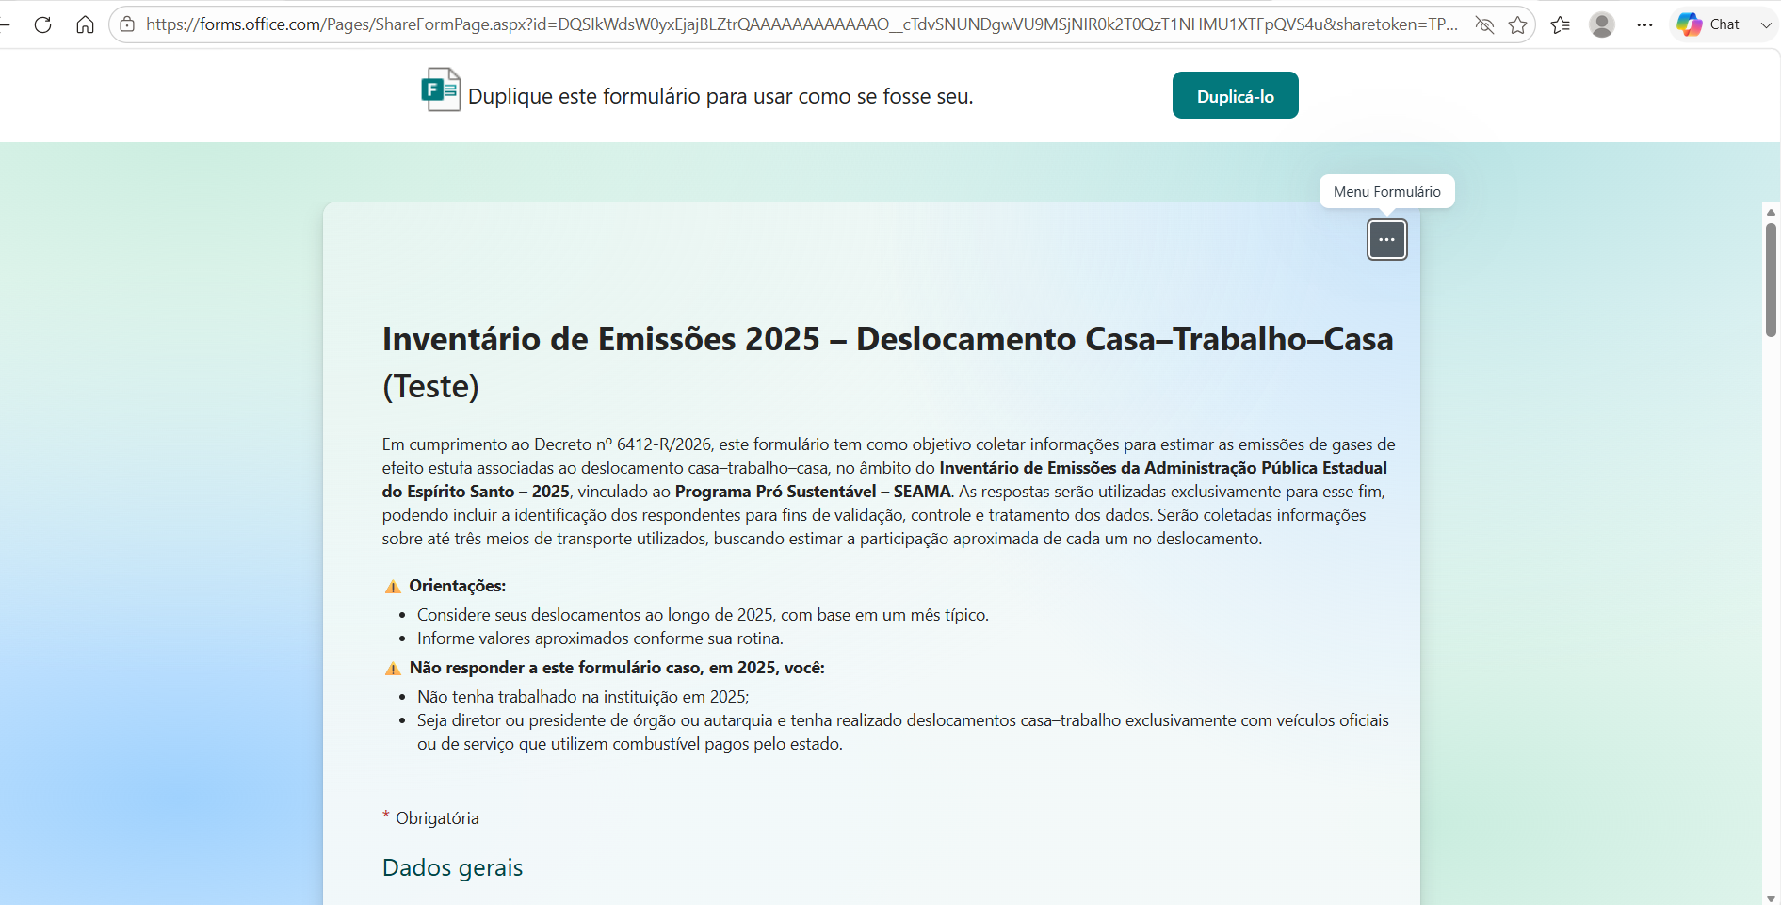

3- Com a cópia, clique 2x sobre o título do formulário e renomeie a palavra "Copiar" para a sigla do seu órgão (ex. SEAMA). Em seguida, clique fora do formulário e em "Coletar respostas", no canto superior direito.
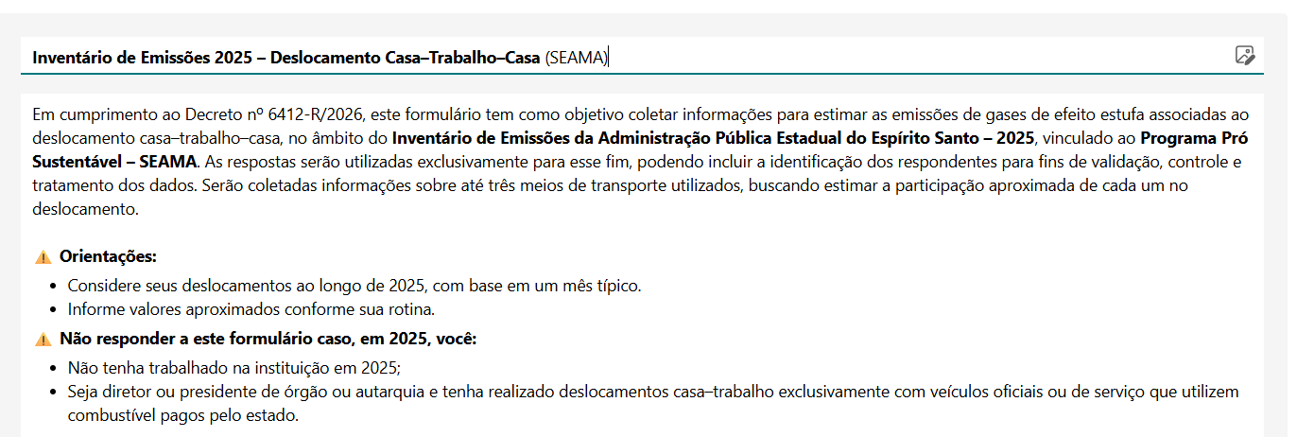

4- Marque a opção "Encurtar URL" e, a seguir, clique em "Copiar link".
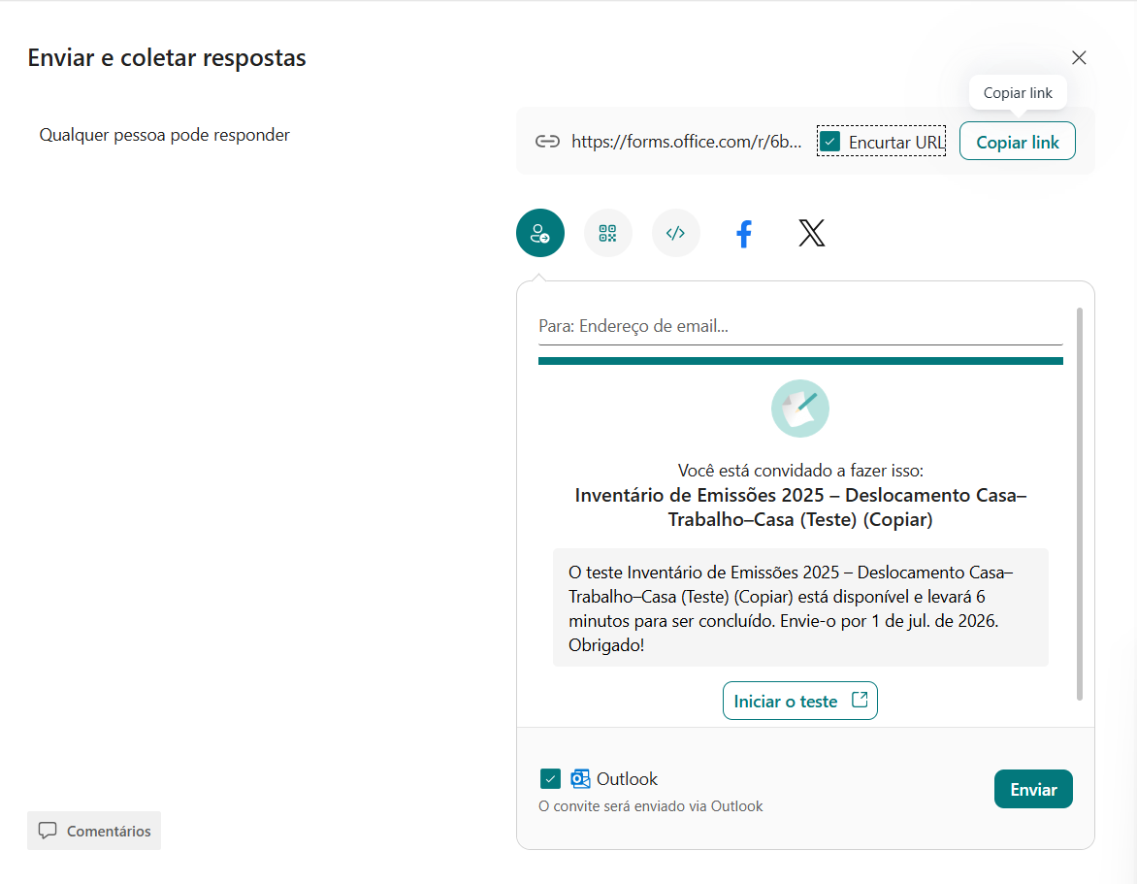

5. O link copiado deverá ser enviado a todos funcionários, estagiários, bolsistas e outros funcionários vinculados ao órgão em 2025. Segue sugestão de e-mail para envio aos funcionários.
Caso tenha dificuldade em obter o link e compartilhar com os funcionários, contate a equipe de Inventário.

Assunto: Inventário de Emissões de GEE 2025 – Preenchimento do formulário de deslocamento casa–trabalho–casa Prezados(as), Em atendimento ao Decreto Estadual nº 6.412-R/2026, o Governo do Estado do Espírito Santo está elaborando o Inventário de Emissões de Gases de Efeito Estufa (GEE) da Administração Pública Estadual, coordenado pela SEAMA, com apoio da FAPES. Como parte desse trabalho, é necessário estimar as emissões associadas ao deslocamento casa–trabalho–casa dos servidores e demais colaboradores que possuíam vínculo com este órgão durante o ano-base de 2025. Solicitamos, por gentileza, que todos os servidores, empregados públicos, terceirizados, bolsistas, estagiários e demais colaboradores que atuaram neste órgão em 2025 preencham o formulário disponível no link abaixo: 🔗 <colar aqui o link que gerou no passo 4 anterior, após duplicar o link inicial enviado> O preenchimento leva apenas alguns minutos e deverá ser realizado considerando seus deslocamentos em um mês típico de trabalho em 2025, conforme as orientações apresentadas no próprio formulário. As informações serão utilizadas exclusivamente para elaboração do Inventário de Emissões de GEE, de forma agregada, contribuindo para o fortalecimento da governança climática e para o planejamento de ações de descarbonização da Administração Pública Estadual. Importante: não responder ao formulário caso você: - não tenha atuado neste órgão durante o ano de 2025; ou - tenha realizado seus deslocamentos casa–trabalho exclusivamente por meio de veículos oficiais ou de serviço com combustível custeado pelo Estado. Em caso de dúvidas, entre em contato com o ponto focal do órgão pelo e-mail <colocar seu email> ou pelo telefone <(xx) XXXXX-XXXX>. Desde já, agradecemos sua colaboração. Atenciosamente, <Seu nome> Ponto Focal do Inventário de Emissões de GEE <Nome do órgão>

Viagens a Negócio - Avião


Voltar

 | Escopo 3 - Viagens à trabalho (Aeronave)
 | Esta aba deverá ser preenchida apenas pelos órgãos que não possuem contrato corporativo de emissão de passagens aéreas gerenciado pela SEGER. Para os demais órgãos da Administração Pública Estadual, exceto aqueles que tenham elaborado seu inventário de emissões referente ao ano-base de 2025, as informações sobre viagens aéreas já foram obtidas diretamente da base corporativa gerenciada pela SEGER. As informações podem ser obtidas junto ao setor responsável pela gestão das viagens, à agência de viagens contratada, aos sistemas corporativos utilizados pelo órgão ou aos comprovantes de emissão das passagens. Registrar uma linha para cada rota distinta realizada durante o ano-base de 2025. No campo "Rota da viagem", informar preferencialmente os códigos IATA dos aeroportos (código internacional de três letras que identifica cada aeroporto, como VIX para Vitória, GRU para Guarulhos e REC para Recife), separados por barra (/) e incluindo todas as escalas e conexões realizadas entre a origem e o destino final. Os códigos IATA podem ser encontrados nos bilhetes eletrônicos, cartões de embarque, comprovantes de emissão das passagens ou nos sistemas utilizados pela agência de viagens. No campo "Nº de viagens realizadas em 2025", informar quantas vezes aquela mesma rota foi realizada durante o ano-base. Caso existam rotas diferentes, registrar uma nova linha para cada uma delas. Importante: informar sempre a sequência completa dos aeroportos, incluindo todas as escalas e conexões. Por exemplo, uma viagem de Vitória para Recife com conexão em Guarulhos deverá ser registrada como VIX / GRU / REC, e não apenas VIX / REC.

 | Órgão | Rota da viagem (código IATA) | Nº de viagens realizadas em 2025
Ex. | IDAF | VIX/GRU/REC | 3

Viagens a Negócio - Terrestre


Voltar

 | Escopo 3 - Viagens a negócio com ônibus, trem, táxi, APP de mobilidade ou outro
 | Esta aba deverá ser preenchida apenas pelos órgãos cujas informações disponíveis nas bases corporativas da Administração Pública Estadual não sejam suficientes para estimar os deslocamentos terrestres realizados em viagens a trabalho. Para os demais órgãos, exceto aqueles que tenham elaborado seu inventário de emissões referente ao ano-base de 2025, essas informações serão estimadas pela equipe do inventário a partir dos registros corporativos disponíveis, não sendo necessário o preenchimento desta aba. Esta aba refere-se exclusivamente aos deslocamentos realizados por servidores em viagens a trabalho utilizando meios de transporte terrestres, como ônibus, trem, táxi, aplicativos de mobilidade ou outros serviços de transporte. Não devem ser informados veículos pertencentes ao órgão ou sob sua gestão, pois esses dados são tratados na aba "Escopo 1 – Frota Interna de Veículos". Informar a distância total percorrida com aquele meio de transporte, em quilômetros (km). As informações podem ser obtidas junto aos controles internos de viagens, prestações de contas, relatórios administrativos, comprovantes de deslocamento ou demais registros existentes no órgão. Sempre que necessário, utilizar o campo "Observação" para registrar informações complementares que auxiliem na interpretação dos dados, como, por ex., ao selecionar "Outros" no meio de transporte. Cópias digitais dos documentos utilizados deverão ser disponibilizadas à equipe do inventário para fins de conferência e rastreabilidade das informações.

 | Órgão | Meio de transporte | Distância total percorrida (km) | Observação

Ex. | IDAF | Táxi ou aplicativo (ex. Uber) | 30.0 | Lidera Agro 2025 - Linhares

Frota Interna
Voltar

 | Escopo 1 - Frota Interna de Veículos
 | Esta aba deverá ser preenchida apenas pelos seguintes órgãos: CEASA, INOVA, PREVES, RTV, Fundação Carmélia, SEG, SECTI e SERD. Para os demais órgãos da Administração Pública Estadual, exceto os que tenham elaborado seu inventário de emissões referente ao ano-base de 2025, as informações de frota já foram obtidas diretamente da base corporativa gerenciada pela SEGER. Os órgãos responsáveis pelo preenchimento deverão informar os dados dos veículos próprios ou sob sua gestão, registrando uma linha para cada veículo. No campo "Identificação do veículo", informar preferencialmente a sua placa. Na impossibilidade, informar a marca e o modelo ou outra identificação que permita o rastreamento do veículo (ex.: número de patrimônio ou identificação interna da frota). No campo "Tipo da frota de veículos", selecionar obrigatoriamente a opção correspondente na lista suspensa, de forma a enquadrar corretamente o veículo nas categorias previstas pela metodologia do inventário. Informar também o ano do veículo. Para a quantificação das emissões, deverá ser informado, preferencialmente, o consumo anual de combustível (litros) referente ao ano-base de 2025. Na ausência dessa informação, preencher o campo "Distância total percorrida no ano (km)", correspondente à quilometragem percorrida pelo veículo no mesmo período. As informações podem ser obtidas junto aos responsáveis pela gestão da frota, contratos de locação, controles de abastecimento, sistemas de gerenciamento de veículos e demais registros administrativos existentes. Cópias digitais dos documentos utilizados deverão ser disponibilizadas à equipe do inventário para fins de conferência e rastreabilidade das informações.
 |  |  |  |  | Preencher um dos campos - preferencialmente litros
 | Órgão | Identificação do veículo | Tipo da frota de veículos | Ano do veículo | Consumo de combustível anual (litros) | Distância total percorrida no ano (km)

Ex. | SECTI | FFZ-5702 | Veículo comercial leve a Diesel | 2022 | 294.27
 | SEAMA | XXX-7-UUU | Automóvel a etanol | 2018 |  | 2,415,872

Equips. estacionários
Voltar

 | Escopo 1 - Equipamentos de combustão estacionária (ex. geradores)
 | Esta aba deverá ser preenchida apenas pelos seguintes órgãos: CEASA, INOVA, PREVES, RTV, Fundação Carmélia, SEG, SECTI e SERD. Para os demais órgãos da Administração Pública Estadual, exceto os que tenham elaborado seu inventário de emissões referente ao ano-base de 2025, as informações referentes aos equipamentos de combustão estacionária já foram obtidas diretamente da base corporativa gerenciada pela SEGER. Para o preenchimento, deverá ser registrada uma linha para cada equipamento. No campo "Registro da fonte (identificação do equipamento)", informar preferencialmente placa, número de patrimônio, código do equipamento ou outra identificação que permita seu rastreamento. Na ausência dessa informação, poderá ser informada sua localização (ex.: Gerador do Prédio Administrativo, Casa de Bombas ou Gerador do Data Center). No campo "Tipo de equipamento", selecionar obrigatoriamente a opção correspondente na lista suspensa (ex.: gerador, motobomba, caldeira ou outro) e em "Tipo de combustível", selecionar obrigatoriamente a opção correspondente na lista suspensa, conforme a classificação adotada na metodologia do inventário. No campo "Consumo anual de combustível (litros)", informar a quantidade total de combustível consumida pelo equipamento durante o ano-base de 2025. As informações podem ser obtidas junto aos responsáveis pela operação e manutenção dos equipamentos, contratos de abastecimento, notas fiscais de aquisição de combustível, controles de consumo, registros de abastecimento ou demais documentos administrativos existentes. Cópias digitais dos documentos utilizados deverão ser disponibilizadas à equipe do inventário para fins de conferência e rastreabilidade das informações.

 | Órgão | Registro da fonte (identificação do equipamento) | Tipo de equipamento | Tipo de combustível | Consumo anual | Unidade

Ex. | SECTI | GERADOR GERADOR DIESEL | Gerador | Óleo Diesel (comercial) | 246.05 | litros

